BUG 01
Titulo | Fondo de pantalla incorrecto
ID | A-1.1 | Tester | Garcia Jorge | TC | TC001
Urgencia | Alta | Tipo | Visual | Criticidad | Alta
Sistema Operativo | Windows 10 | Navegador | Firefox | Hardware | Notebook
Precondiciones | Al ingresar en la página web de Zara, debe mostrarse la sección Mujer, como página principal por defecto.

Descripción | Al ingresar a la main page de Zara, se muestra la sección Hombre.
Pasos | 1. Ingresar en https://www.zara.com/ar/

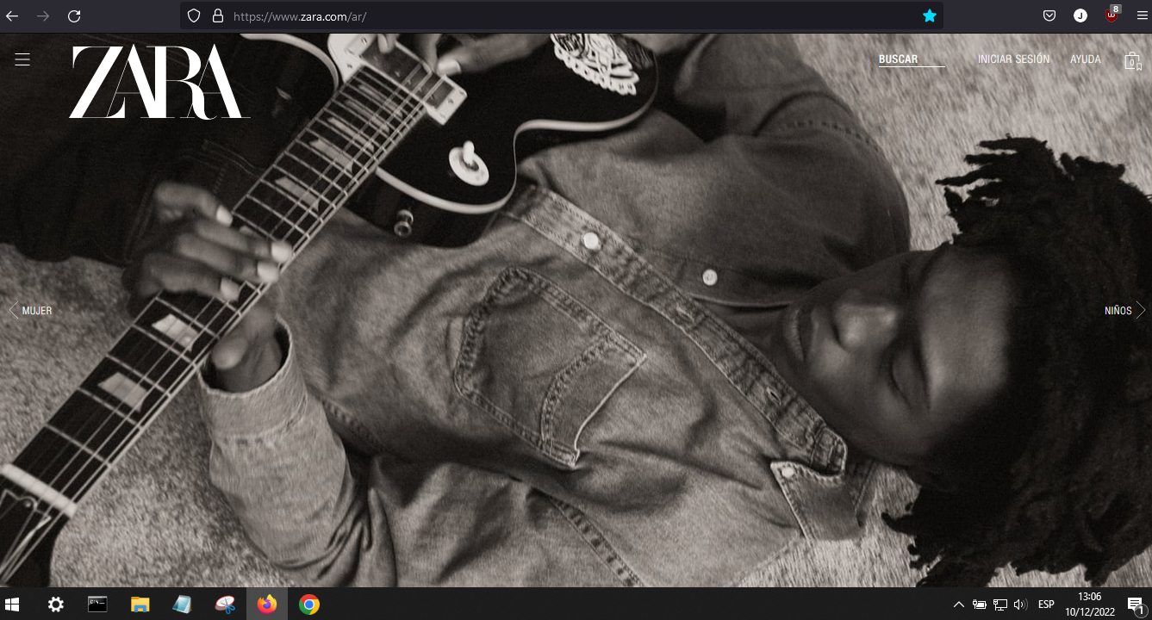
Resultado actual | La página web muestra una sección incorrecta al ingresar.
Resultado esperado | Mostrar la sección Mujer al ingresar en https://www.zara.com/ar/
Evidencia

BUG 02
Titulo | Fuente incorrecta
ID | A-1.2 | Tester | Garcia Jorge | TC | TC002
Urgencia | Alta | Tipo | Visual | Criticidad | Alta
Sistema Operativo | Windows 10 | Navegador | Firefox | Hardware | Notebook
Precondiciones | La fuente principal de la página web debe ser Comic Sans.

Descripción | La principal fuente de la página es Helvetica.
Pasos | 1. Ingresar en https://www.zara.com/ar/

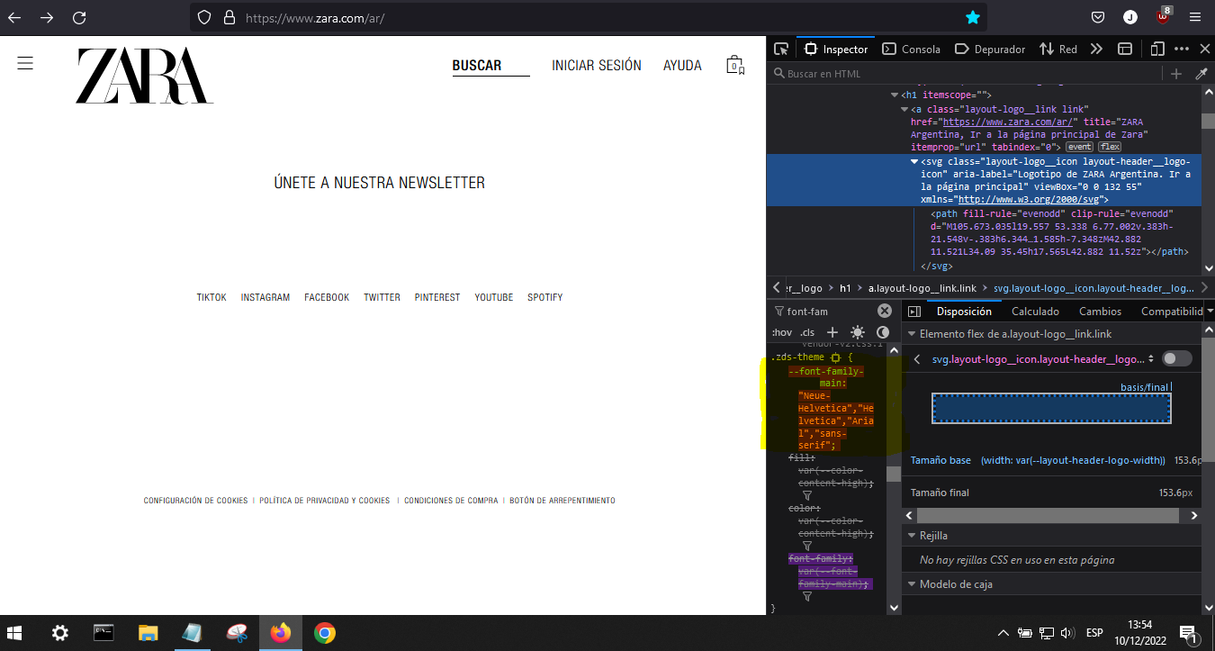
Resultado actual | Al ingresar a la página web de Zara, se muestra como fuente principal Helvetica, y deberia ser Comic Sans según las precondiciones.
Resultado esperado | Que la fuente principal de la página sea Comic Sans.
Evidencia

BUG 03
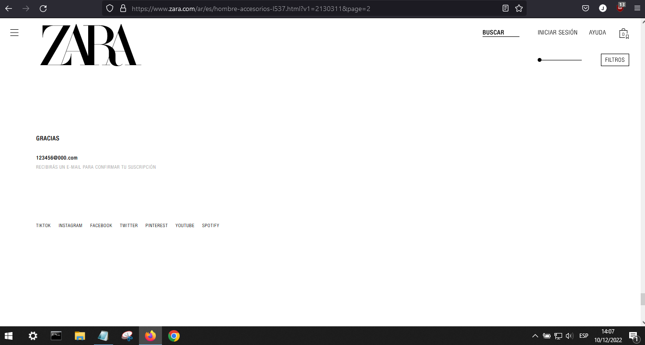
Titulo | Correos sin validar para inscripción a Newsletter
ID | A-1.3 | Tester | Garcia Jorge | TC | TC003
Urgencia | Media | Tipo | Funcional | Criticidad | Media
Sistema Operativo | Windows 10 | Navegador | Firefox | Hardware | Notebook
Precondiciones | Los correos para recibir las newsletter deben ser válidos.

Descripción | Al ingresar un correo falso en el área Newsletter es posible incribirse.
Pasos | 1. Ingresar en https://www.zara.com/ar/
 | 2. Click en las 3 rayas de la esquina superior izquierda.
 | 3. Click en 'Hombre' - 'Accesorios'
 | 4. Scrollear hasta el footer e introducir mail falso en la sección 'únete a nuestra newsletter'
Resultado actual | Es posible ingresar un mail falso a la sección Newsletter.
Resultado esperado | Validar que los correos ingresados en la sección Newsletter sean válidos.
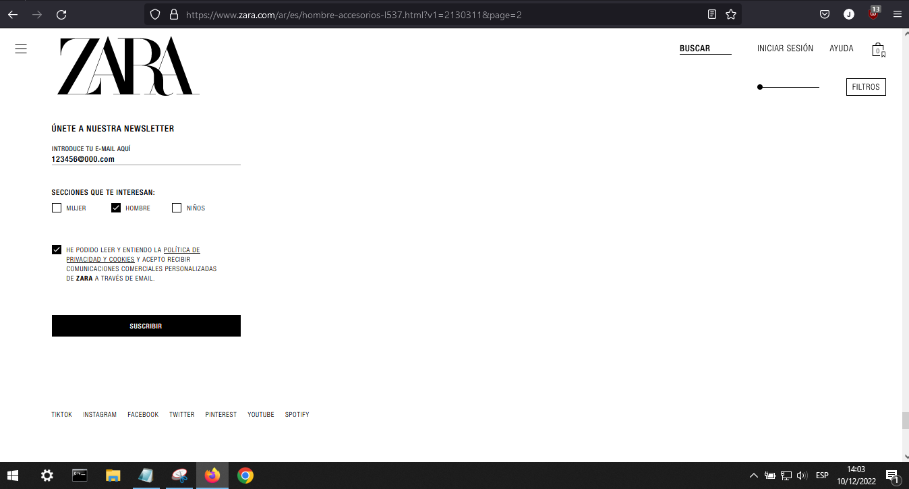
Evidencia

